Sheet
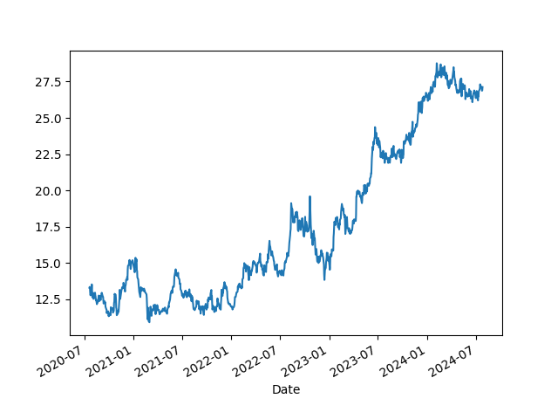
Energia | 200
Roupas | 150
Livros | 50
Aluguel | 800
Remédios | 100
Petshop | 80
Alimentação | 600
Jogos | 100
 | 2080
Teste

